Sheet2
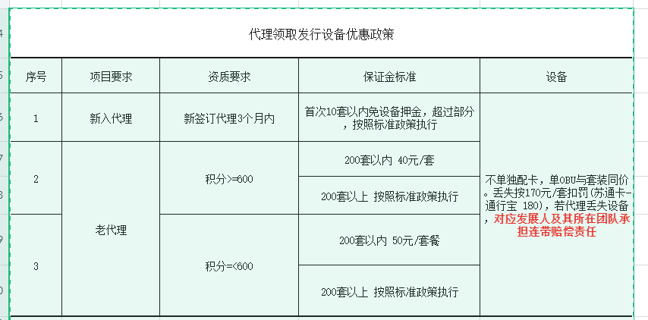

知识库-添加视频
1、不适合三方
2、单次视频大小限制 | （视频分解）
 |  |  |  |  |  | 库存+申领
 |  |  |  |  |  | 库存不足，订单驳回重新申领、或直接修改、先通过再补发（已配发数量，未配发数量）

卡种可多选
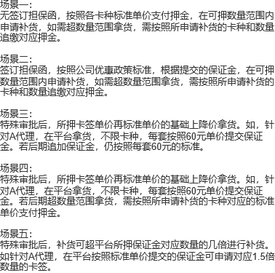
政策名称 | 是否特殊审批 | 担保函 | 新老代理 | 积分 | 申领卡签套数 | 安徽卡 | 浙通卡 | 苏通卡-通行宝 | 苏通卡-工行 | 通渝卡 | 招商卡 | 八桂行卡

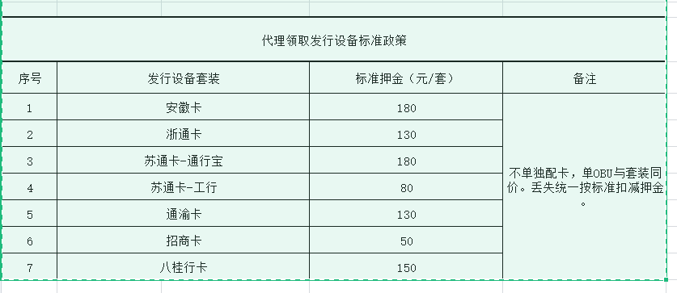
标准政策 | 否 | 无 | / | / | 不限套数 | 180元/套 | 130元/套 | 180元/套 | 80元/套 | 130元/套 | 50元/套 | 150元/套
优惠政策 | 否 | 有 | 新代理 | / | <=10 | 0元/套
 |  |  |  |  | >10 | 180元/套 | 130元/套 | 180元/套 | 80元/套 | 130元/套 | 50元/套 | 150元/套
 |  |  | 老代理 | >=600 | 200套以内的部分 | 40元/套
 |  |  |  |  | 超出200套的部分 | 180元/套 | 130元/套 | 180元/套 | 80元/套 | 130元/套 | 50元/套 | 150元/套
 |  |  |  | <600 | 200套以内的部分 | 50元/套
 |  |  |  |  | 超出200套的部分 | 180元/套 | 130元/套 | 180元/套 | 80元/套 | 130元/套 | 50元/套 | 150元/套
特殊政策1 | 是 | / | / | / | 不限套数 | 60元/套
特殊政策2 | 是 | / | / | / | 200套以内的部分 | 60元/套
 |  | / | / | / | 超出200套的部分 | 180元/套 | 130元/套 | 180元/套 | 80元/套 | 130元/套 | 50元/套 | 150元/套
特殊政策3 | 是 | / | / | / | 不限套数 | 180元/套 | 130元/套 | 180元/套 | 80元/套 | 130元/套 | 50元/套 | 150元/套
 |  |  |  |  | 超出200套的部分，按照170元每套设备收取押金

代理A:假设已交保证金4000元，有担保函，积分超过600，这次申领设备180套（广西卡100套，浙江卡80套），仓库中剩余安徽卡10套，浙江卡20套，需要补多少钱？ 循环补货额度：100套 库存剩余：30套 本次可免押金申领：100-30=70套 需要补押金：180-70=110套*40=4400元 |  |  |  |  |  |  |  |  | 有担保函： 1、申领100套安徽卡、110套浙通卡，210套设备，押金数？ 问题所在：多余的10套到底按照哪个卡来计算押金？ 2、申领100套安徽卡、20套浙通卡，仓库中剩余安徽卡80套，浙通卡20套，押金数？ 问题所在：总申领卡签数100+20+80+20=220套； 佣金：库存设备押金100*40=4000；新申领设备押金 |  |  |  |  |  | 申领卡签规则中涉及到申领套数时： 1、申领200套以内数量的卡签，不限卡种，一次可申领多件，也可分多次申领； 2、申领200套以外数量的卡签，不限卡种，一次可申领多件，也可分多次申领，但必须先按优惠价格将200套额度以内的设备领完，再按照标准价格申领200套以外的设备； 如：代理A，首次申领120套设备，发完40套，还剩80套，再次申领130套设备，这种情况下，必须分成两条订单申领，先按照优惠价格40元每套申领剩余循环额度的120套设备；再按标准价格申领剩余的10套设备。 | 账户内押金够不够申领卡签所需押金数，若满足，给予申请通过；若不满足，提示更改申领卡签数量或联系所属销售交纳保证金；
按照库存中单价最高的卡种来计算保证金 |  |  |  |  |  |  |  |  |  |  |  | 200 300 500 |  |  | 1、第一条申领订单：账户内设备押金：120*40=4800元；再次申领120套设备，需补押金80*40=3200元，此时账户内最终押金数为8000元； 2、第二条申领订单：申领剩余10套设备，所需押金10套设备乘以对应卡种的设备单价；
 |  |  |  |  |  |  |  |  |  |  |  |  |  | 200-90=110*40 90*40 110*/ | 20
 |  |  |  |  |  |  |  |  |  | 储东良
代理C:假设已交保证金8780元，有担保函，积分超过600，这次申领设备210套（广西卡60套，浙江卡150套），仓库中剩余安徽卡180套，浙江卡20套，需要补多少钱？ 循环补货额度：206套 库存剩余：200套 本次可免押金申领：6套 需要补押金：（210-6）*？ |  |  |  |  |  |  |  |  | 库存389件 | OBU浙江高速178个 ETC浙江高速186个 OBU通行宝1个 ETC工行14个 ETC联网5个 OBU建行5个 |  | 浙江卡：186套 苏通卡：1套 安徽卡：19套 总计：206套 | 计算库存内设备所需押金时，多余的6套卡签按照哪种卡签来计算价格？（安徽卡？苏通卡？安徽卡？） 2022-03-23 11:43:12 浙江卡140套 多余卡签按最后入库的设备来计算，若不足，再逐渐向上追溯；
 |  |  |  |  |  |  |  |  |  |  |  |  | 计算账户内剩余卡签所需佣金总价： 调拨单：浙江卡 2022-04-06 17:06:00 浙江卡100套 2022-03-26 18:53:24 浙江卡100套 2022-03-15 19:15:18 浙江卡100套
 |  |  |  |  |  |  |  |  |  | 余朵忠
 |  |  |  |  |  |  |  |  | 库存624件 | OBU浙江高速307个 ETC浙江高速307个 ETC通行宝6个 OBU通行宝4个 |  | 浙江卡：307套 苏通卡：6套 总计：313套
 |  | 1、注册为代理成功后，已发卡数=0，首次申领设备，10套以内免设备押金； 2、注册为代理成功后，已发卡数>=1，首次申领设备： 从第一张卡发行成功之日算起，往后推算3个月（非自然月），申请领取设备日期与首张卡片发行日期间隔在3个月内的为新代理，否则为老代理。 如：代理A首张卡发行时间在2021-03-15 15:55:07，在2021-06-15 15:55:07之前首次申领设备的，为新代理。

 | 代理A:假设已交保证金2000元，设备押金为20元/套，循环补货额度为100套。
 |  |  | ETC卡（件） | OBU（件） | 折合套数（套） | 可补货套数（套）
 | 库存设备 | 销售库 | 20 | 2
 |  | 售后库 | 6 | 10
 | 线上申领 | 线上申领 | 19 | 21 | 21套

 | 我这边是按照系统里剩余最大值算的，这样就不会给他补多



 |  |  |  | 积分 | 申领卡签套数 | 安徽卡 | 浙通卡 | 苏通卡-通行宝 | 苏通卡-工行 | 通渝卡 | 招商卡 | 八桂行卡

 |  |  |  | / | 不限套数 | 180元/套 | 130元/套 | 180元/套 | 80元/套 | 130元/套 | 50元/套 | 150元/套
 |  |  |  | >=600 | 200套以内的部分 | 40元/套
 |  |  |  |  | 超出200套的部分 | 主推卡单价
 |  |  |  | <600 | 200套以内的部分 | 50元/套
 |  |  |  |  | 超出200套的部分 | 主推卡单价
 |  |  |  | / | 200套以内的部分 | 60元/套
 |  |  |  | / | 超出200套的部分 | 主推卡单价

 |  |  |  | 注：代理列表中业务手动维护代理主推卡种及主推卡单价，主推卡有且只有一个； 在保证金中设置膨胀标准及活动有效期 保证金收取标准依据业务为代理维护的保证金收取类型计算

